科泽机房.生产
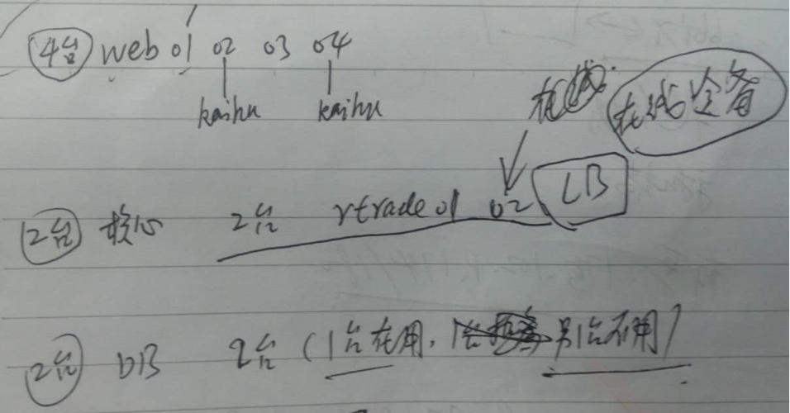
环境 | 所属 | 分类1 | 分类2 | 使用人 | 虚拟机名称 | 配置 | IP | 应用 | username | passwd | 创建日期 | 网接口
生产环境 | 科泽机房 | 防火墙 |  |  |  |  | https://122.144.208.19:28880/ |  | hillstone | P@ssword2017@ht |  | eth7
 | 122.144.208.19:9528 | windows server 2008 R2 | htops | HKtz#10D221.wsys | RDP
 | 122.144.208.24:9528 | windows server 2008 R2 | htops | KZ#2017ops | RDP
 | 机房内虚拟机 | Linux | root | HTCH@trade#2014

 | 前置 | 4台
 | 核心 | 2台
 | 后端DB | 2台（1台在用，1台未用做备用） | root/trade | HTCH@trade#2014/HTCH2014htch

迭代.实盘 |  | rweb01 | http://192.168.10.165:8808/tradeweb/
迭代.实盘 |  | rweb02 | http://192.168.10.166:5808/kaihu/mobile/dist/account_open/account_open.html#step1
迭代.实盘 | 巡检 |  | http://192.168.10.166:6808/accountweb/web/ht/index.html
迭代.实盘 |  | rweb03 | http://192.168.10.167:8808/tradeweb/
迭代.实盘 |  |  | http://192.168.10.167:6808/accountweb/web/ht/index.html https://trade.huatongsilver.com/orgaccountweb/web/ht/index.html 机构邀请码必须通过上述链接开户 https://trade.huatongsilver.com/orgaccountweb/web/ht/index.html
迭代.实盘 |  | rweb04 | http://192.168.10.168:8808/tradeweb/
 |  |  | http://192.168.10.168:17808/kaihu/mobile/dist/account_open/account_open.html#step1

实盘清算状态 | http://192.168.20.230:18001/test/bank.jsp

生产环境.模拟盘 | 科泽机房 | sweb01 |  |  |  |  |  |  | root | HTCH@trade#2014
 |  | sweb02 |  |  |  |  |  |  | root | HTCH@trade#2014

行情服务器
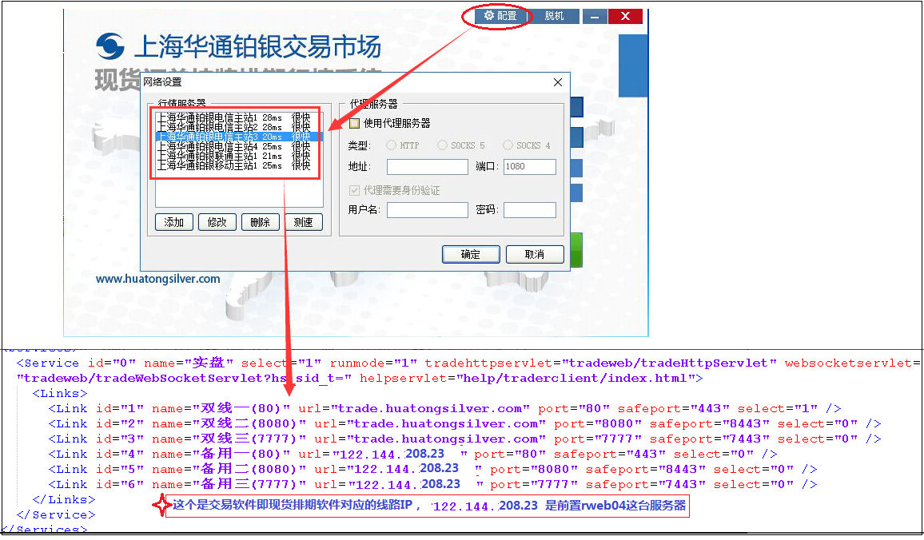
 |  |  | 位置 | IP地址 | 用户名 | 密码 | 端口 | 服务器压力 | 中间应用端 | 后端DB
科泽机房 | 生产环境 | 行情1 | 科泽普通区机房 上海华通铂银电信主站1 | 122.144.131.109：3389 shhtby5dx1.pobo.com.cn | administrator | pdidc321! | 13792 | 2500人 | 科泽机房rweb01 quotation | rdata01
科泽机房 | 生产环境 | 行情2 | 有孚金融区 上海华通铂银电信主站2 | 117.144.238.90：3389 （172.20.40.15:13170 内网地址） （移动地址）shhtby5dx2.pobo.com.cn | administrator | htyf#21D3.hq | 13792 | 2500人
有孚机房 | 生产环境 | 行情3 | 有孚金融云 | 180.153.238.250:30010 shhtby5dx3.pobo.com.cn | administrator | htby#2017063 | 13792 | 2500人 | 有孚机房mweb05， （mweb01没有用上）
有孚机房 | 生产环境 | 行情4 | 有孚金融云 | 175.102.35.217:30011 shhtby5dx4.pobo.com.cn | administrator | htby#2017064 | 13792 | 2500人

 |  | 手机端 | 手机端行情服务器在线人数查看 | 网页服务器端查看人数：http://61.172.197.212:13174/ 实际行情服务器端的IP和端口： 101.226.207.74:13176 （这个202.109.110.220:13176已不再使用） | shhtbyadmin | 28758868 |  |  | rweb04

 |  |  | 博易大师值班电话 | 021-20339063
 |  |  | 张道前（博易）-华通的技术支持 | 18717846640 | 问题可直接找他处理
 |  |  | 王继华（博易的销售） | 13817728541

 | 模拟盘+测试环境 | 模拟盘+测试行情服务器 | windows7 | 27.115.59.166:13170 外网IP及端口：模拟行情 192.168.30.42:13180 内网IP及端口：测试行情,2017.6.20 张迪让注释掉 |  | administrator | password | 模拟 | sweb02: 1. sweb01的tomcat7_trade目录的tradeweb的配置文件是SHTAg；sweb02的tomcat7的tradeweb的配置文件是SAgJC、tomcat_trade的tradeweb的配置文件是SAgSTS和AgSTS。 2. 通过sweb01,sweb02通过tradeweb的配置文件中的synorder.enable=0或1来打开或关闭同步实盘的行情 | sdata
 | 测试环境 |  |  |  |  |  |  | 测试 | web01 30.2 | data

